レイアウト
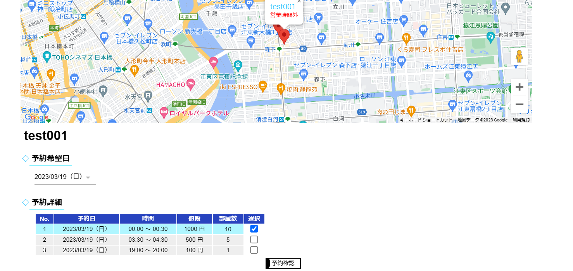
ホーム画面（通常時）

ホーム画面（通常時／マップ表示）
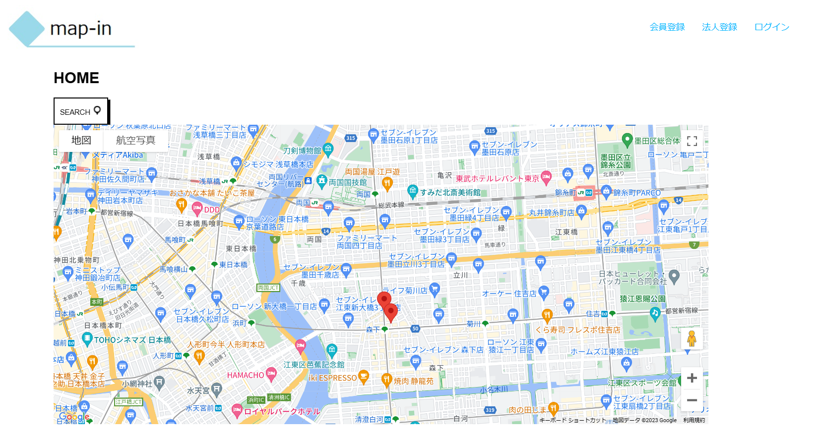

ホーム画面（ログイン時）

ホーム画面（ログイン時／マップ表示）
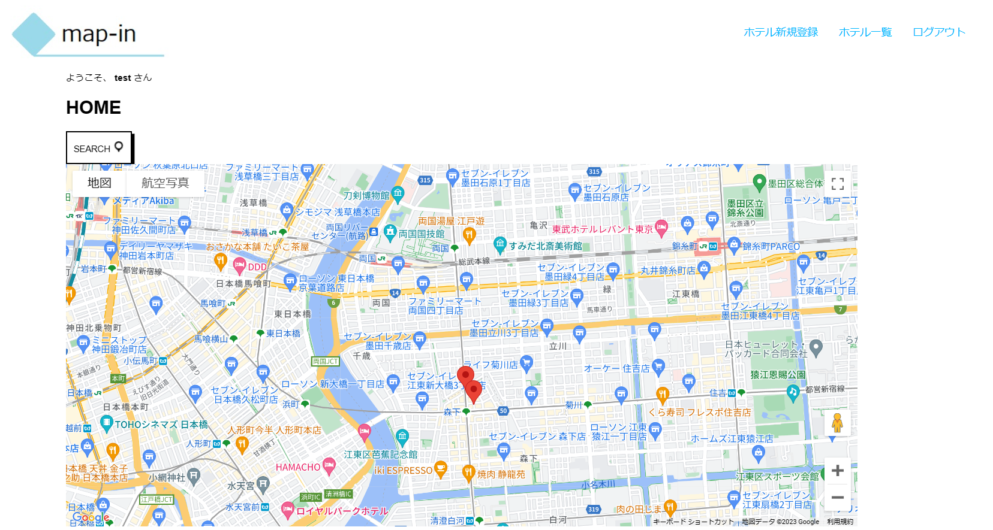

ホーム画面（ログイン時／ホテル情報表示時/法人ユーザ）
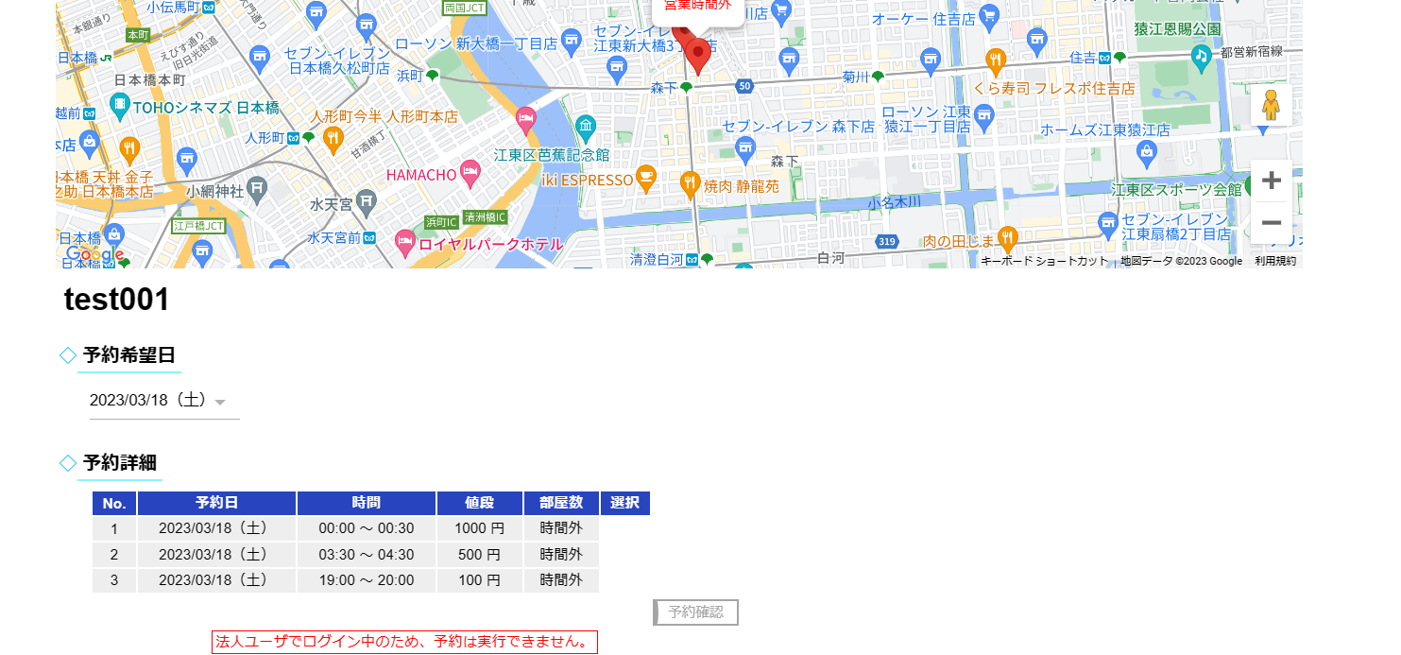

ホーム画面（ログイン時／ホテル情報表示時/会員ユーザ）
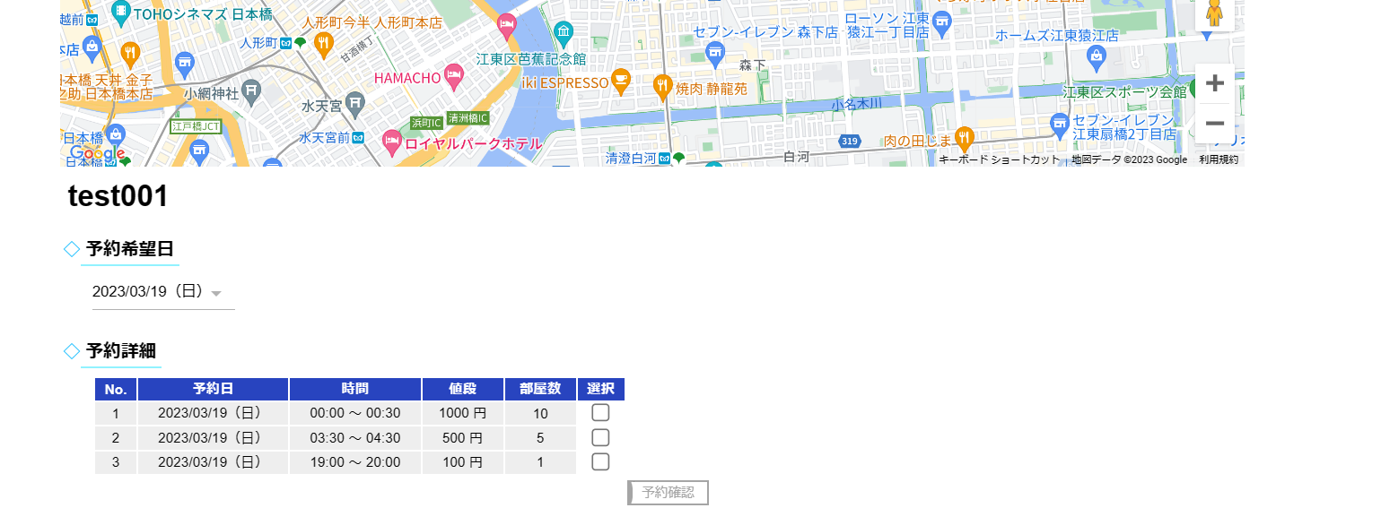

ホーム画面（ログイン時／ホテル予約枠選択時/会員ユーザ）

